トップ
外部設計書 |  |  |  |  |  | 画面名 |  | トップ |  |  |  | 作成者 | 佐野友樹 |  |  | 更新者
 |  |  |  |  |  | システム名 |  | まめぇまめぇ |  |  |  | 作成日 | 2023-06-12 |  |  | 更新日
 |  |  |  |  |  | 備考

 | 画面設計
１０
１１
９
９

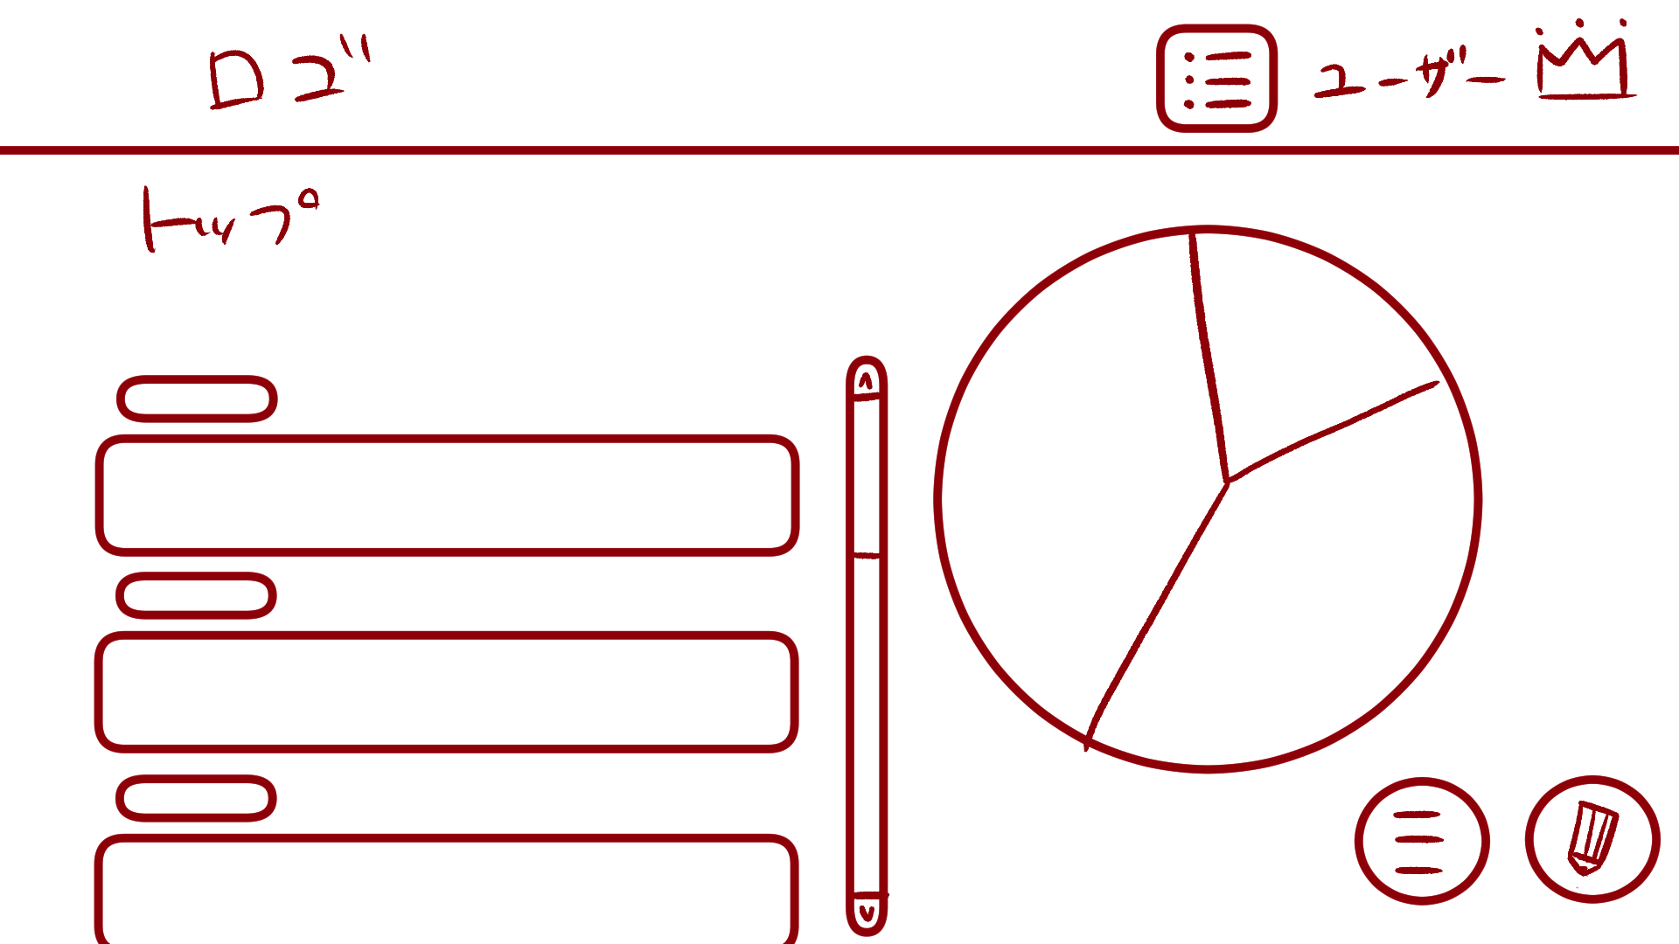
１
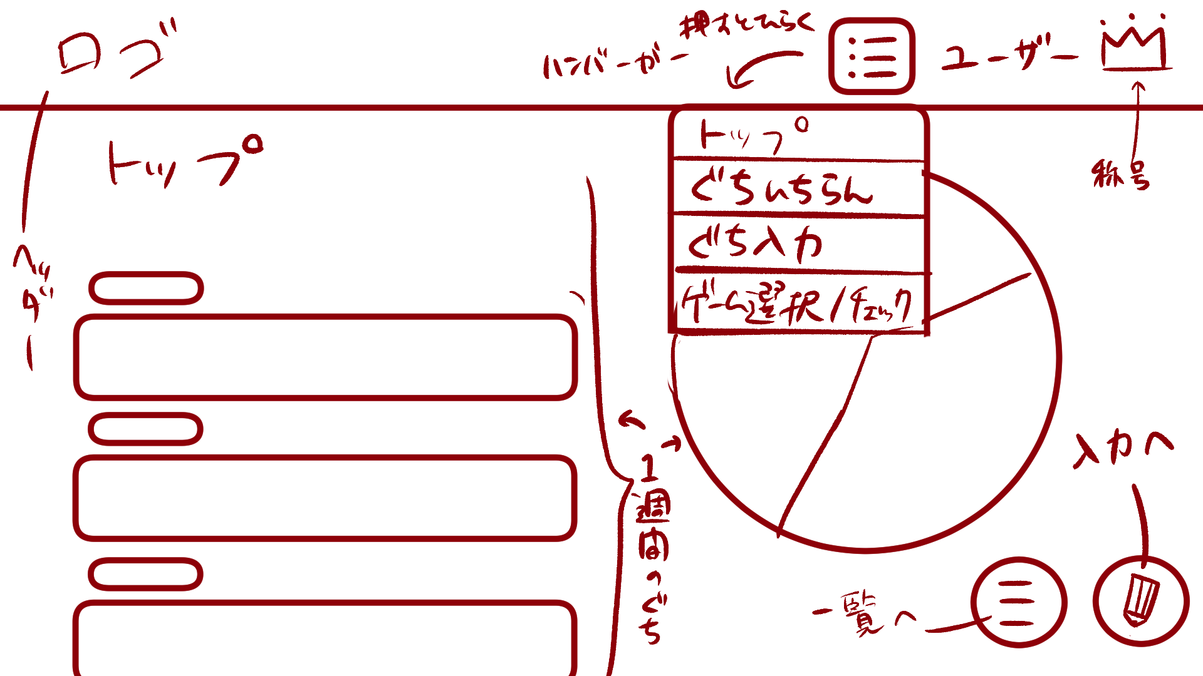

２
５
８

３

４

６
７

10

まめぇまめぇ
１
9
ユーザ名
11

2
トップ
3
5
8
 | 機能設計
4
 |  |  | 「１ ロゴ」
 |  |  |  | このアプリのロゴを表示する。
 |  |  |  | ロゴの画像をクリックするとトップ画面に遷移する。

 |  |  | 「２ タイトル」
 |  |  |  | トップページのタイトルを表示する。

６
7
 |  |  | 「３ タグ」
 |  |  |  | 新規愚痴入力で選択した愚痴のタグが表示される。

 |  |  | 「４ 愚痴内容」
 |  |  |  | 新規愚痴入力で選択した愚痴の内容が表示される。

 |  |  | 「５ スクロールバー」スクロール
 |  |  |  | 愚痴の内容（画面左）のみをスクロール可能なスクロールバーである。

 |  |  | 「６ 愚痴一覧表示ボタン」クリック
 |  |  |  | 愚痴一覧表示画面に遷移する。

 |  |  | 「７ 新規愚痴入力ボタン」クリック
 |  |  |  | 愚痴入力画面に遷移する。

 |  |  | 「８ 週間円グラフ」
 |  |  |  | 直近1週間の愚痴のタグの割合を示す円グラフである。

 |  |  | 「９ ハンバーガーメニュー」クリック
 |  |  |  | ボタンを押すとメニューが開く
 |  |  |  | 「トップ画面」「愚痴一覧表示画面」「愚痴入力画面」「ゲーム選択/チェックボックス画面」に遷移可能

 |  |  | 「１０ ユーザ名表示」
 |  |  |  | ログイン中のユーザ名を表示する。

 |  |  | 「１１ 称号表示」クリック
 |  |  |  | ユーザが獲得とした称号を表示する。
 |  |  |  | 称号をクリックした際、プルダウンメニューが表示され、獲得した称号をクリックすることが可能である。

 | 項目定義書

 | No |  | 物理名 |  | 論理名 |  | 画面型 |  | データ型 | min | max | DBテーブル |  | DBカラム | 備考
 |  | 1 | logo |  | ロゴ |  | Image |  | Link
 |  | 2 | title |  | タイトル |  | Text |  | String
 |  | 3 | tag |  | タグ |  | Text |  | String |  |  | murmurs |  | tag
 |  | 4 | murmur |  | 愚痴内容 |  | Text |  | String | 1 | 200 | murmurs |  | murmur
 |  | 5 | scrollbar |  | スクロールバー |  | Change
 |  | 6 | murlist_button |  | 愚痴一覧表示ボタン |  | Button
 |  | 7 | murinput_button |  | 愚痴一覧入力ボタン |  | Button
 |  | 8 | weekly_piegraph |  | 週間円グラフ |  | Graph |  |  |  |  | murmurs |  | tag
 |  | 9 | hamburger |  | ハンバーガーメニュー |  | Menu
 |  | 10 | login_user |  | ユーザ名表示 |  | Text |  | String | 1 | 10
 |  | 11 | crown_user |  | 称号表示 |  | image

愚痴一覧表示
外部設計書 |  |  |  |  |  | 画面名 |  | 愚痴一覧表示 |  |  |  | 作成者 | 佐野友樹 |  |  | 更新者
 |  |  |  |  |  | システム名 |  | まめぇまめぇ |  |  |  | 作成日 | 2023-06-12 |  |  | 更新日
 |  |  |  |  |  | 備考

 | 画面設計

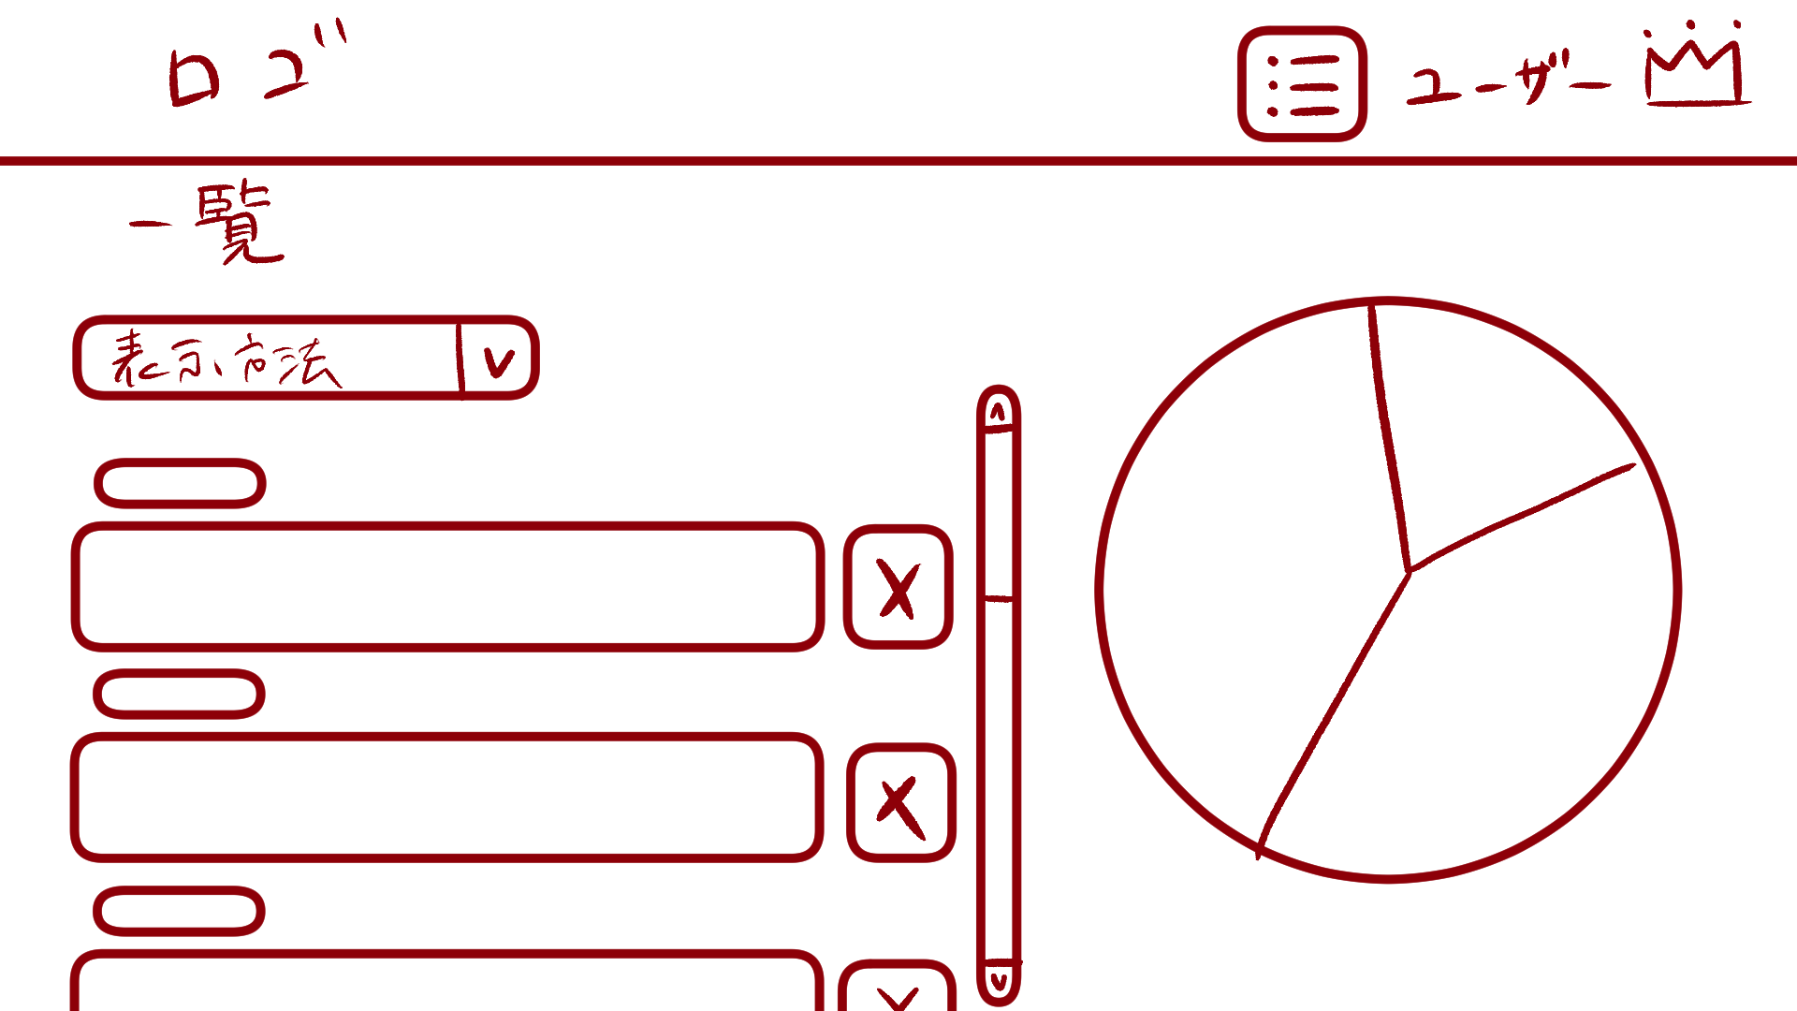

まめぇまめぇ
ユーザ名
３
１
１
一覧
１
２
2
3

 | 機能設計

 |  |  | 「１ 表示方法プルダウンメニュー」クリック
 |  |  |  | 「新しい順」「古い順」「タグ順」で愚痴の一覧の表示方法変更可能。

 |  |  | 「２ 削除ボタン」クリック
 |  |  |  | 登録した愚痴の削除が可能。
 |  |  |  | 削除ボタンにマウスカーソルをホバーすると、マウスカーソルが爆弾に変わる。
 |  |  |  | 削除選択ホップアップ画面に遷移する。

 |  |  | 「３ 一覧円グラフ」
 |  |  |  | 過去の愚痴のタグの割合を示す円グラフである。

 | 項目定義書

 | No |  | 物理名 |  | 論理名 |  | 画面型 |  | データ型 | min | max | DBテーブル |  | DBカラム | 備考
 |  | 1 | displaymethod_menu |  | 表示方法プルダウンメニュー |  | Menu |  |  |  |  | murmurs |  | now_timestamp,tag
 |  | 2 | delete_button |  | 削除ボタン |  | Button
 |  | 3 | total_piegraph |  | 一覧円グラフ |  | Graph |  |  |  |  | murmurs |  | tag

削除選択ポップアップ
外部設計書 |  |  |  |  |  | 画面名 |  | 削除選択ポップアップ |  |  |  | 作成者 | 佐野友樹 |  |  | 更新者
 |  |  |  |  |  | システム名 |  | まめぇまめぇ |  |  |  | 作成日 | 2023-06-12 |  |  | 更新日
 |  |  |  |  |  | 備考

 | 画面設計

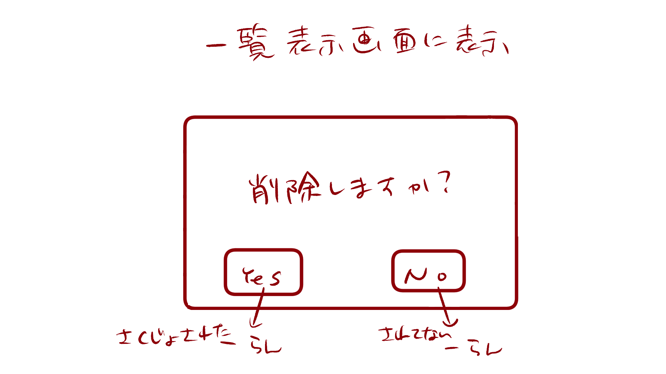

１

１
削除しますか？

YES
NO

 | 機能設計

 |  |  | 「１ 削除選択ポップアップ」
 |  |  |  | 愚痴内容を削除する場合は「Yes」、削除しない場合は「No」をクリックする。
 |  |  |  | 削除する場合、「Yes」の上にマウスカーソルをホバーすると、マウスカーソルが爆弾になる。

 | 項目定義書

 | No |  | 物理名 |  | 論理名 |  | 画面型 |  | データ型 | min | max | DBテーブル |  | DBカラム | 備考
 |  | 1 | delete_popup |  | 削除選択ポップアップ |  | Pop up

